General
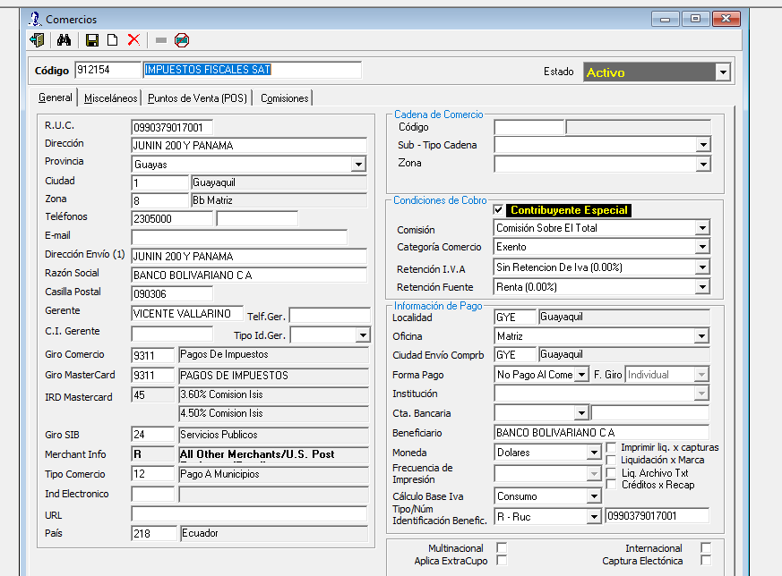

miscelaneos
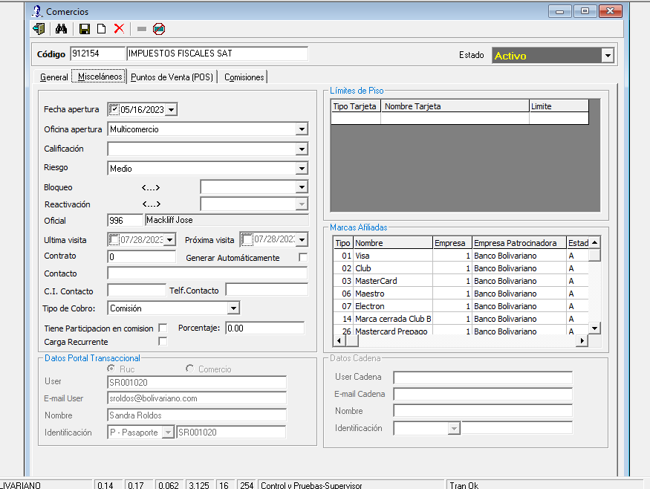

puntos
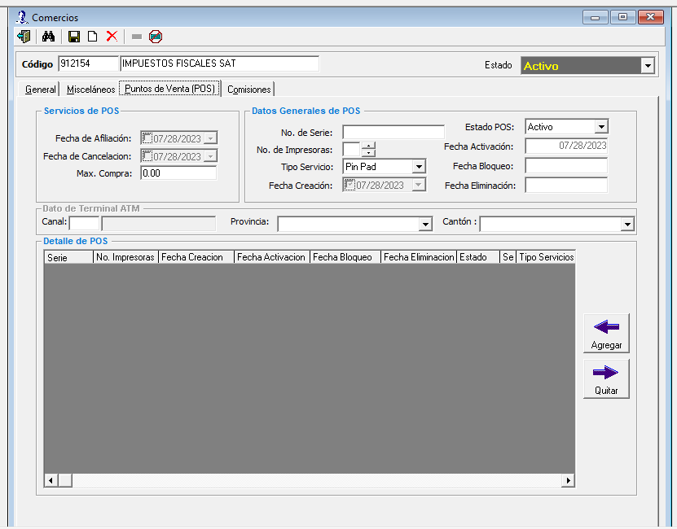

comisiones
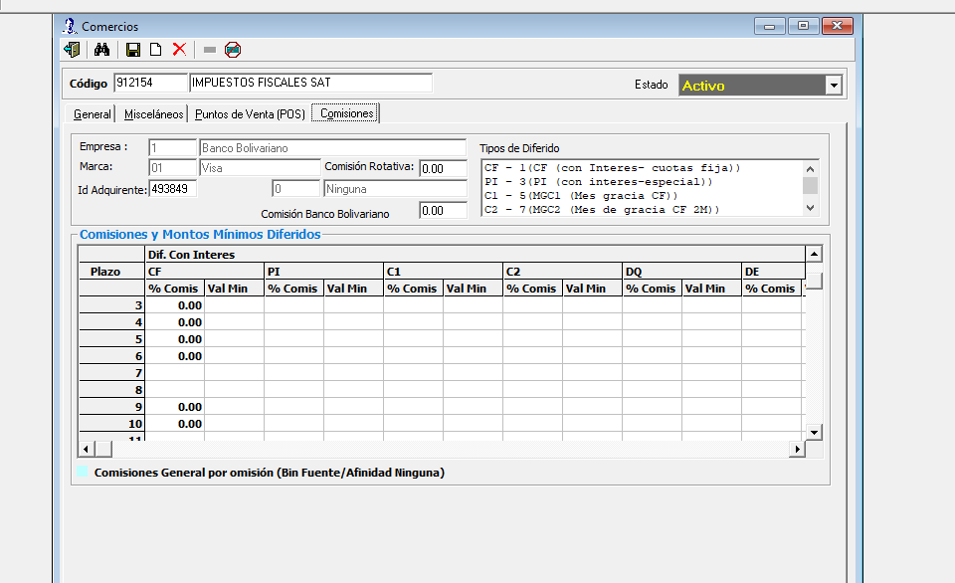
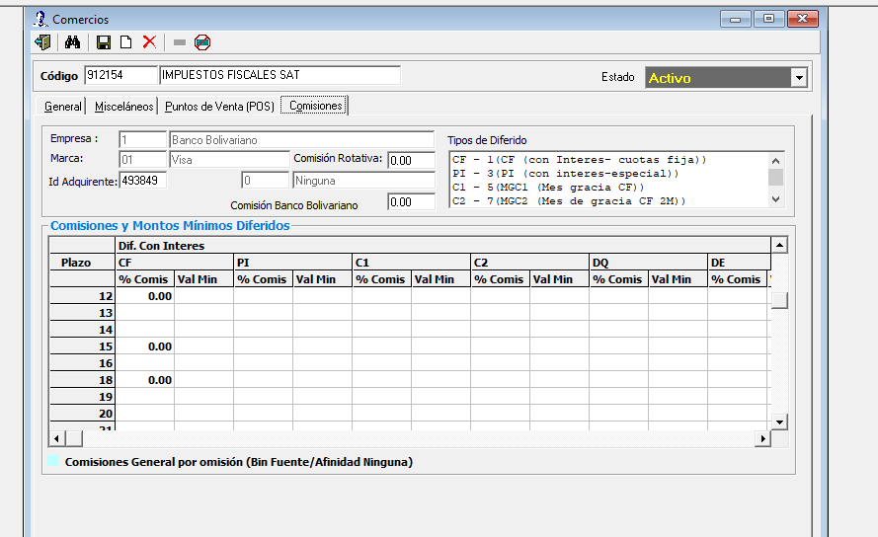
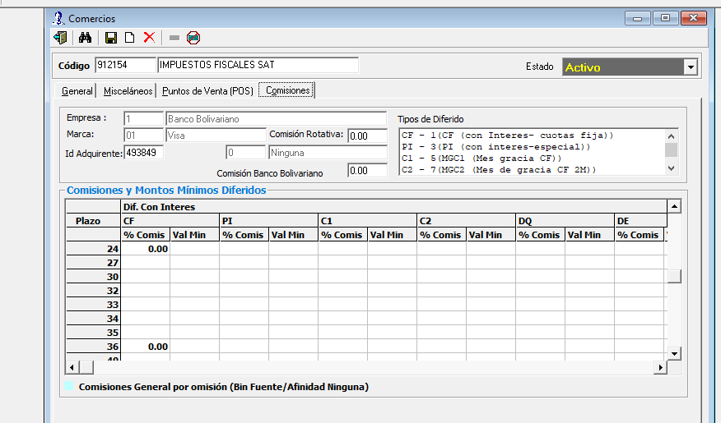
SE CONFIGURA TANTO PARA UPI/VISA/MASTERCARD
comision tarjeta 324802 upi
comision tarjeta 493849 VISA
comision tarjeta 519209 mastercard

Hoja1
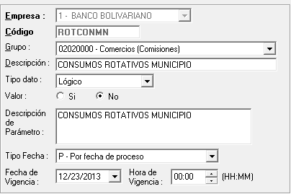
Buenos días,
Wendy, en un ambiente preproductivo, restaurado al sábado 5 de Agosto, observamos que el parámetro del mail adjunto se encuentra en “N”:

Entendería que en producción tampoco ha sido actualizado motivo por el cual produce el rechazo de la autorización. Por favor confirmar con el departamento de E&P y de ser afirmativo lo expuesto, gestionar con Juliana y Pepe la actualización parámetro a través de ticket de servicio con Credimatic.

Solo tener en consideración que al cambiar el parámetro en referencia, va a permitir a nivel general a todos los comercios configurados como tipo 12, realizar transacciones rotativas.

